2. Besoins et montée en charge
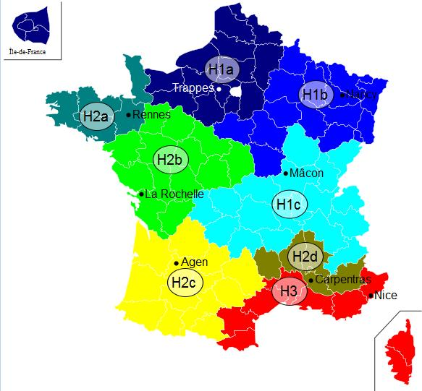
 | Insérer un graphique de répartition des besoins (camembert) par type d'usager (tertiaire, santé, éducation logement… colonne G en fonction de la colonne K) |  |  |  |  |  |  |  |  |  |  |  |  |  | Zone climatique | H1b | cf carte à droite ->
2.1. Abonnés et besoins |  |  |  |  |  |  |  |  |  |  |  |  |  |  | Altitude du projet (m) | >800
Insérer un graphique de répartition des besoins (camembert) par type d'usager (tertiaire, santé, éducation logement… colonne G en fonction de la colonne K)

Abonnés actuels ou extension | N° Sous station | Maître d'ouvrage | Bâtiment | Neuf/ existant | Date de raccordement prévue | Type de bâtiment | Eq. Logement | Surface chauffée (m2) | Besoins MWh | Besoins après réhabilitation / démarches énergétique MWh à l'issue des travaux pris en compte pour le dimensionnement | dont Besoins chauffage | dont Besoins ECS | P Souscrite kW | Besoins / m2 | Classe énerg. (A, B, C, …) | Estimation des besoins 2030 : quantifier le besoins en incluant l'impact du décret éco-énergie tertiaire sur les bâtiments concernés MWh | Estimation des besoins 2040 : quantifier le besoins en incluant l'impact du décret éco-énergie tertiaire sur les bâtiments concernés MWh | Consommation plafond d'efficacité énergétique chauffage bâtiment hors ECS (MWh/an)
Abonné actuel | 1.1 | O. HLM xxx | Les xxx | Existant | 2,012 | Log. sociaux |  | 100 |  |  | 999 |  |  | 0 |  |  |  | 12.75 | faible efficacité énergétique
Abonné actuel | 1.2 |  |  |  |  | Tertiaire - Commerce |  | 50 |  |  |  |  |  | 0 |  |  |  | 4.81
Total abonnés actuels |  |  |  |  |  |  | 0 | 150 | 0 | 0 | 999 | 0 | 0 | 0 |  | 0 | 0 | #N/A | #N/A
Extension phase 1 | 2.1 | Ville de Y | CHU X | Existant | 2,014 | Tertiaire - Enseignement |  |  |  |  |  |  |  | #DIV/0! |  |  |  | 0
Extension phase 2 |  | CG | Collège | Neuf | 2,014 | Tertiaire - Commerce |  |  |  |  |  |  |  | #DIV/0! |  |  |  | 0
Extension phase 3 |  |  |  |  |  |  |  |  |  |  |  |  |  | #DIV/0! |  |  |  | #N/A | #N/A
Total extensions |  |  |  |  |  |  | 0 | 0 | 0 | 0 | 0 | 0 | 0 | #DIV/0! |  | 0 | 0 | #N/A | #N/A
TOTAUX |  |  |  |  |  |  | 0 | 150 | 0 | 0 | 999 | 0 | 0 | 0 |  | 0 | 0 | #N/A | #N/A

 |  |  |  |  | Nombre de bâtiments à usage de logement social raccordés suite au projet
 |  |  |  |  | Nombre de logements sociaux raccordés suite au projet

2.2. Montée en charge des raccordements
Année | Energie vendue en sous-station (MWh) | Nombre de Ss stations | Puissance souscrite (kW) | Mixité EnR &R | Quantités d’EnR&R injectées

